상품제안서
스테들러 트리플러스 화인라이너 네온 6색 세트 | 상품코드: S02983

 |  |  |  |  |  |  | 02-713-8555 | www.synergygift.co.kr
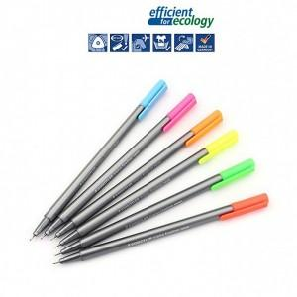

【상세/제작정보】

【인쇄/포장옵션】 | 실크 / 별도문의

【공급단가】 | 수량 | 120~ | 500~ | 1,000~ | 2,000~ | 3,000~
*VAT별도 | 단가 | 4,150원 | 4,000원 | 3,860원 | 3,710원 | 3,560원

【상품 URL】 | https://www.synergygift.co.kr:443/src/goods_detail.php?gdno=4383

